Obuwie_klas_I_spawacz_model_B
 |  |  |  |  | baza-nw.ciop.pl
Kalkulator naddatków wymiarowych wynikających stosowania środków ochrony nóg
Klasyfikacja I – skórzane tekstylne
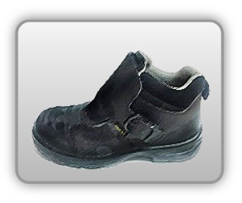 | Obuwie o właściwościach ochronnych dla spawaczy
Właściwości ochronne |  |  |  | 
Klasyfikacja I Model B – trzewik S3 HRO HI SRC • odporność mechaniczna – ochrona przed przekłuciem oraz ochrona palców przed ściskaniem uderzeniem • antyzapalność • właściwości antyelektrostatyczne • odporność poślizg • izolacyjność termiczna • izolacja podeszwy ciepła – doporność ciepło kontaktowe 300°C/1min • odporność kontakt gorącym podłożem • odporność olej • odporność benzynę inne rozpuszczalniki • odporność wodę

Kalkulator naddatków wymiarowych obuwia o właściwościach ochronnych dla spawaczy
Typ NW | miara antropo­metryczna y1, y2, x1, z1, o1 [cm] | wymiar całkowity Y1, Y2, X1, Z1, O1 [cm] |  | wymiar naddatku [cm] |  | przyrost względny [%]
 |  | min | max | min | max | min | max
NW wysokości Y1 (pięta) | 178.0 | 181.5 | 182.3 | 3.5 | 4.3 | 2.0 | 2.4
NW wysokości Y2 (palce) | 3.7 | 6.0 | 6.3 | 2.3 | 2.6 | 62.2 | 70.3
NW szerokości X1 | 10.0 | 11.0 | 11.5 | 1.0 | 1.5 | 10.0 | 15.0
NW długości Z1 | 27.8 | 30.0 | 30.9 | 2.2 | 3.1 | 7.9 | 11.2
NW obwodu O1 | 25.0 | 32.0 | 32.8 | 7.0 | 7.8 | 28.0 | 31.2

Opracowano na podstawie wyników V etapu programu wieloletniego „Poprawa bezpieczeństwa i warunków pracy”, finansowanego w zakresie badań naukowych i prac rozwojowych ze środków Narodowego Centrum Badań i Rozwoju. Projekt I.PB.10: Opracowanie danych do nowego atlasu miar człowieka, związanych ze stosowaniem środków ochrony indywidualnej z uwzględnieniem wybranych parametrów widzenia. Koordynator programu: Centralny Instytut Ochrony Pracy – Państwowy Instytut Badawczy.

